Foglio1
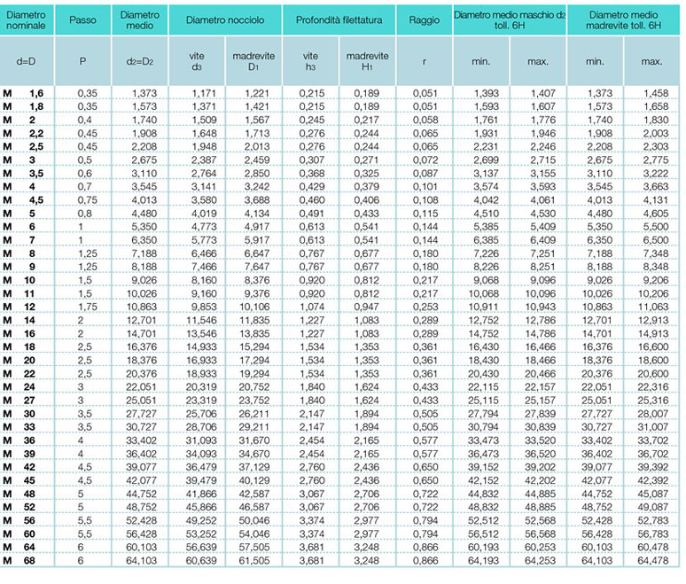
rapporto | giri | avanzamento | Passo grosso | rapporto ingranaggi
1 | 1 | 4

rapporto | passo
11.429 | 0.35
10.000 | 0.4
8.889 | 0.45
8.000 | 0.5 | M3
6.667 | 0.6
5.714 | 0.7 | M4
5.333 | 0.75
5.000 | 0.8 | M5
4.000 | 1 | M6
3.200 | 1.25 | M8
2.667 | 1.5 | M10
2.286 | 1.75 | M12
2.000 | 2 | M14-16
1.600 | 2.5 | M18-20-22
1.333 | 3 | M24-27
1.143 | 3.5 | M30-33
1.000 | 4 | M36-39
0.889 | 4.5
0.800 | 5

